BG
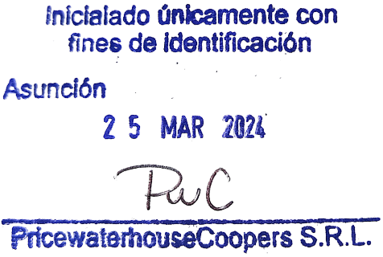
FAMILIAR ADMINISTRADORA DE FONDOS PATRIMONIALES DE INVERSION S.A. |  |  |  |  |  |  |  | Indice

BALANCE GENERAL
POR EL PERÍODO COMPRENDIDO DEL 12 DE JULIO AL 31 DE DICIEMBRE DE 2023
(Cifras expresadas en guaraníes)

 |  |  | Nota | 2023-12-31 |  |  | Nota | 2023-12-31
ACTIVOS |  |  |  |  | PASIVOS
Activos Corrientes |  |  |  |  | Pasivos corrientes |  |  | -1
 | Disponibilidades |  | Nota 4.d | 81,388,916 |  | Documentos y cuentas por pagar |  | 215,700,687
 |  | Bancos |  | 81,388,916 |  | Acreedores Varios | Nota 4.h | 11,014,378
 | Inversiones temporarias |  | Nota 4.e | 3,538,683,268 |  | Cuentas a Pagar a Personas y Empresas Relacionadas | Nota 4.i y 7.a | 204,686,309
 |  | Titulos de renta fija |  | 3,538,683,268 | Total Pasivos Corrientes |  |  | 215,700,687
 | Créditos |  | Nota 4.f y 7.a | 26,256,476
 |  | Documentos y cuentas por cobrar |  | 26,256,476 | Patrimonio Neto
 | Otros Activos |  | Nota 4.g | 16,179,332 |  | Patrimonio neto (según el Estado de Variación del Patrimonio Neto) | 9 | 3,446,807,305
 |  | Otros Activos Corrientes |  | 16,179,332
Total activos corrientes |  |  |  | 3,662,507,992 | Total Pasivos Corrientes | Patrimonio neto |  | 3,446,807,305

Total Activos |  |  |  | 3,662,507,992 | Total Pasivos y Patrimonio Neto |  |  | 3,662,507,992

 |  |  |  | -1
Las 10 notas y el Anexo I que acompañan forman parte integral de los estados financieros.

